Sheet1
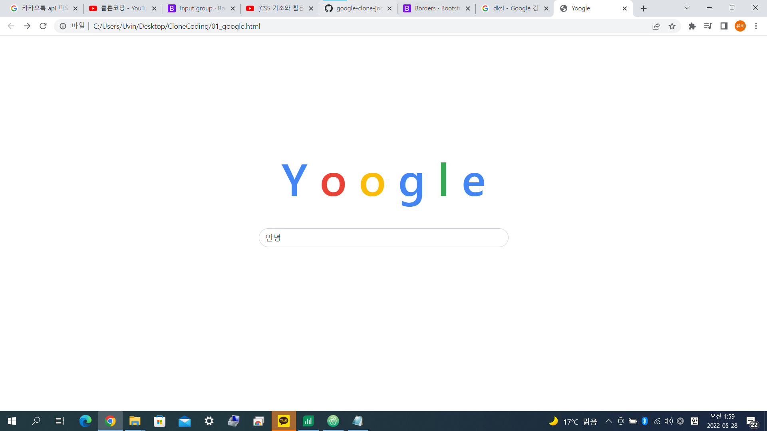
 | ♥클론코딩 ( 2022년 6월 01일 )♥
 | 오늘의 클론코딩 : Google을 만들어보자

 | 출처 : | https://www.youtube.com/watch?v=_YrXKxY8PTY
bootstrap : |  | https://getbootstrap.com/
Materialize : |  | https://materializecss.com
Semantic-Ui : |  | https://semantic-ui.com

 | css의 구성
 | 1. 선택자 ( h1의 태그의)
 | 2. 어떤 것을 (색을)
 | 3. 어떻게 (빨간색으로)

 | Q). h1태그가 여러개일때 꾸미고 싶은 특정 태그를 선택하고 싶다면?
 | ▶ class :여러개의 태그를 선택하고 싶을 때 사용되는 선택자 . 으로 표시됨
 | ▶ id : 하나의 태그를 선택하고 싶을 때 사용되는 선택자 # 으로 표시됨

 | ※ 중요도 순서 : id > class > 태그이름

 | 1. 구글 로고와 검색창 만들기

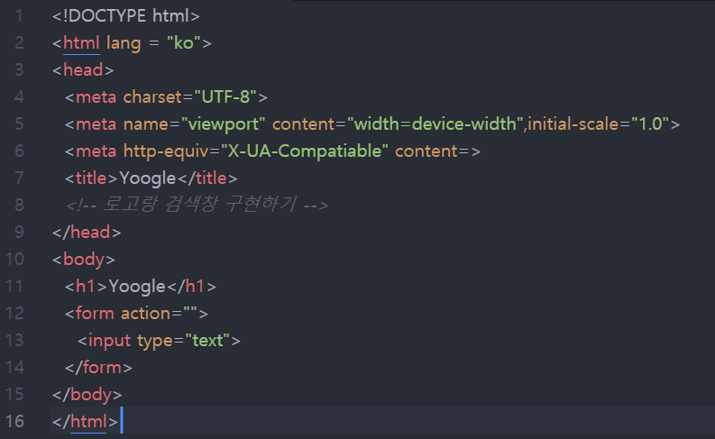
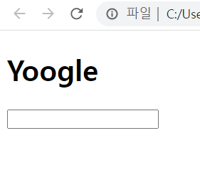

 |  |  |  |  |  |  | ▶

 | 2. <head>태그 안에 html과 css를 연결하는 코드 적어주기

 |  |  |  |  |  | ▶ | 

 | 3. css를 이용해서 로고와 검색창을 가운데로 놓아보기

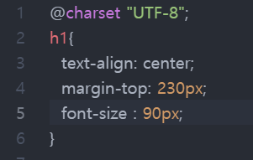
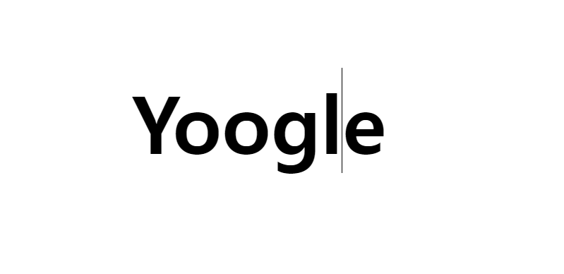

 |  |  |  |  | ▶

 | 4. 글자에 색입히기
 | inline 요소 : 문자 등 직선적인 HTML요소 ( 반대개념 : block요소 : 이미지 등 부피가 있는 요소)
 | span 태그 : 글자를 나타내는 태그

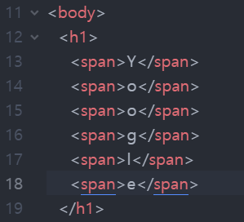



 |  |  |  |  | ▶

 | 5. 위의 글자 하나하나 색깔 주기( 부모 > 자식) 즉, h1태그안의 span 태그중 n번째 span태그의 색깔은? 이란 뜻이다.

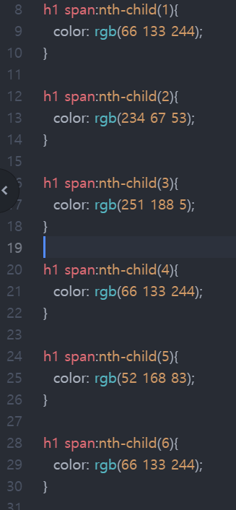

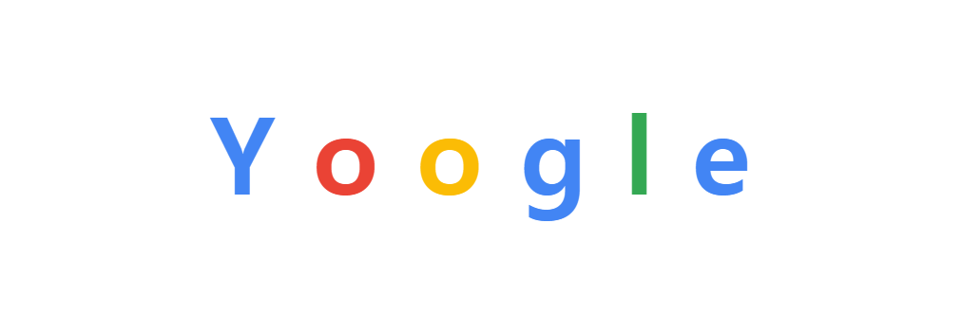

 |  |  |  |  | ▶

 | 6. bootstrap : |  | https://getbootstrap.com/

 | bootstrap에 들어간 후

 | 맨 위의 Docs 클릭 후 검색창에 input 입력후 원하는 형태의 코드 따오기

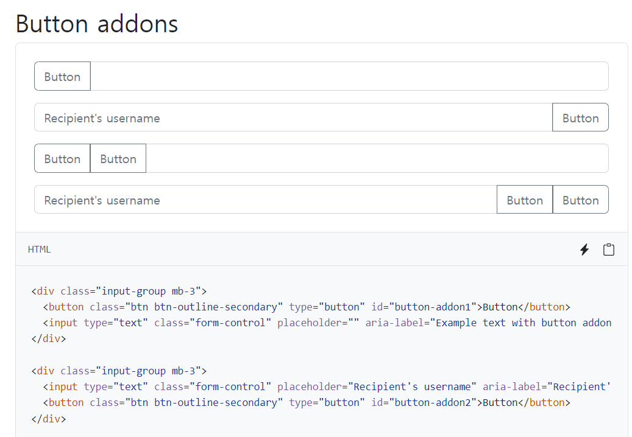

 | 원래 <input>이 있던 자리에 코드를 붙여넣기

 | 7. 왼쪽의 getting start를 눌러서 링크 따오기(css를 할 수 있는 link)

 | <linkrel="stylesheet"href="https://stackpath.bootstrapcdn.com/bootstrap/4.3.1/css/bootstrap.min.css"integrity="sha384-ggOyR0iXCbMQv3Xipma34MD+dH/1fQ784/j6cY/iJTQUOhcWr7x9JvoRxT2MZw1T"crossorigin="anonymous">

 | tip) 밑에 있는거일수록 우선 순위가 높으니 style.css 위에 붙여준다.

 | 8. 부트스트랩에서 따온거 크기조정 (위의 창에서 F12누른 후 width: 500px; 를 작성한다.)

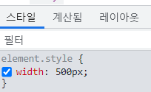
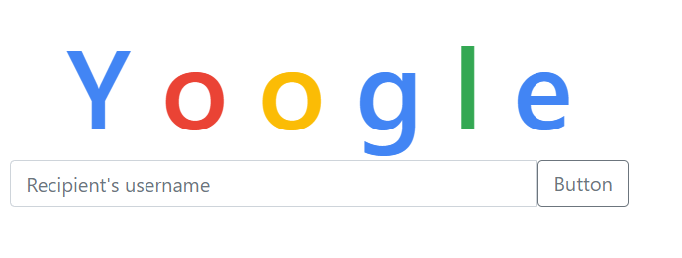

 |  |  |  | ▶

 | 9. 부트스트랩에서 따와서 센터에 넣기 (저 mx-auto만)

 | 결과!
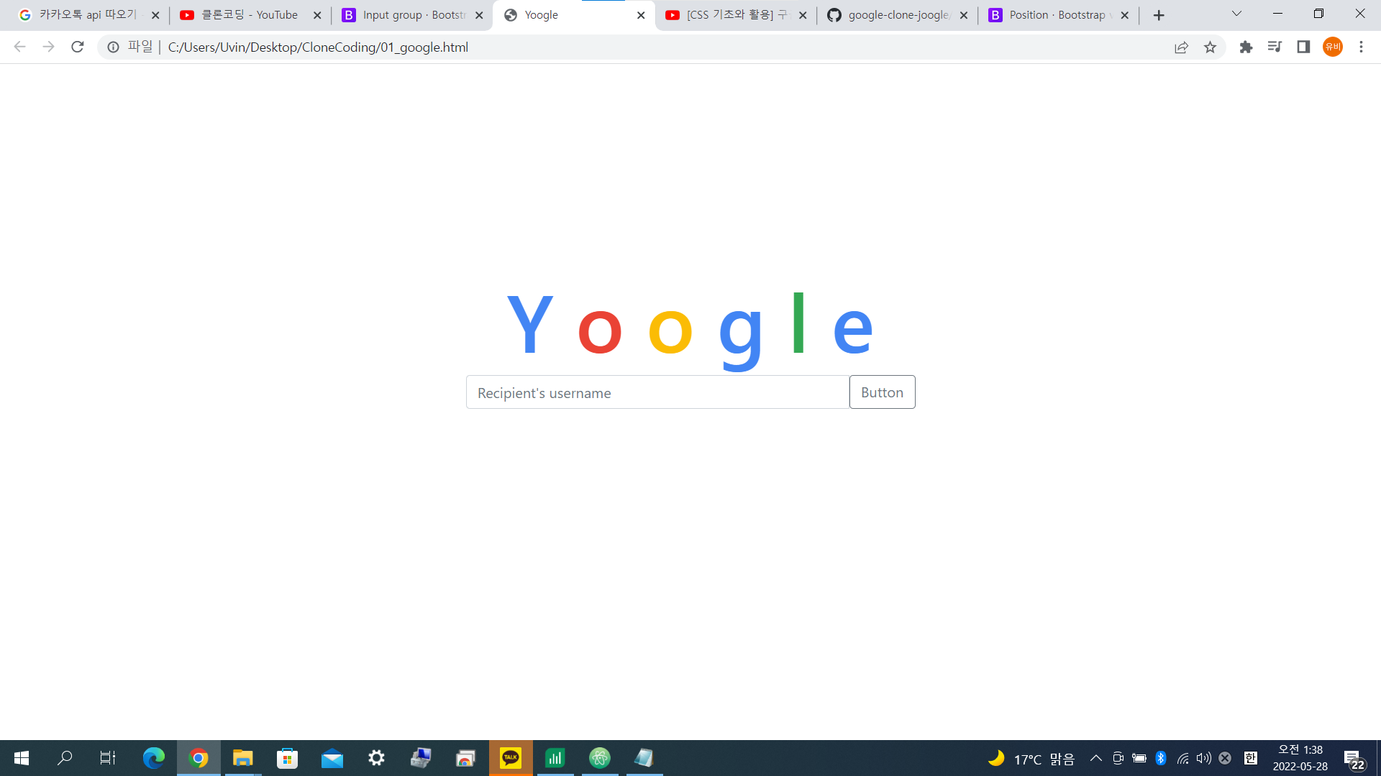

 | 10. class에 추가로 mt-5도 추가하기 / Yoogle과 검색창 사이 띄기 위해서 (위쪽 간격을 5만큼 띄어라)

 | 결과 !
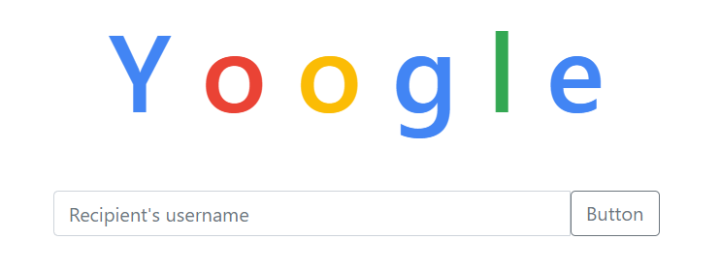

 | 11. placeholder에 Google 검색 또는 URL 입력 을 입력하기/ 그리고 버튼 태그 삭제하기

 | 결과 !

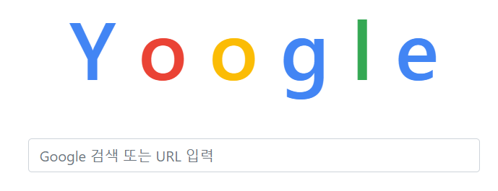

 | 12. 검색창 둥글게 하기

 | 부트스트랩에서 radius 검색

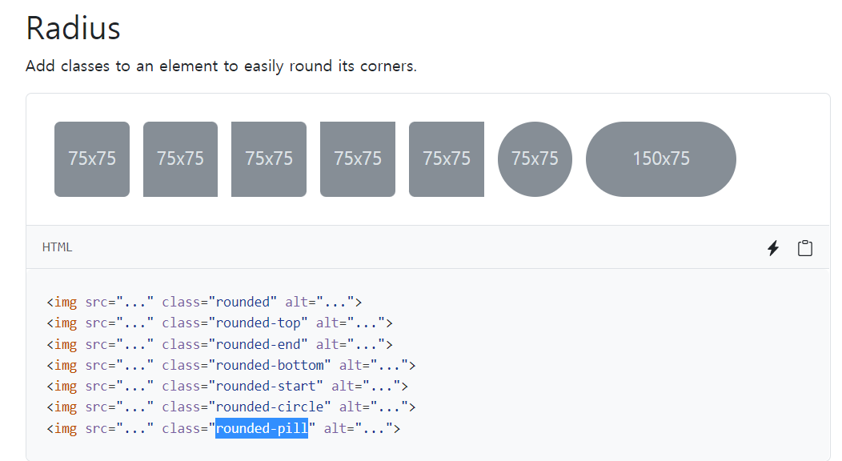

 | 밑의 클래스에 넣어주기

 | 결과 !

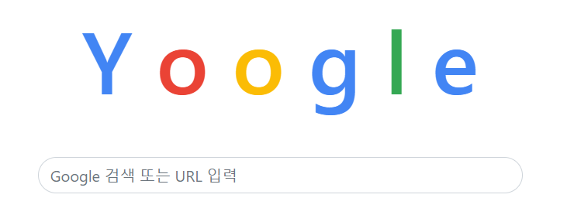

 | 13. 검색했을 때 정말 검색되게 만들기

 | 구글 검색의 원리 : google.com/search + ?q=검색어

 | form태그의 action에 ? 앞까지의 구글 주소를 넣어주고, method="GET"을 넣어주고, input 태그의 id에 q를 넣어준다

 | 1. action안의 주소는 어디로 향할건지 라는 주소.
 | 2. method :데이터의 전송 방식 - |  |  | get 방식 : 주소창에 정보를 포함하여 전달하는 정보 전달 방식
 |  |  |  | post방식 : 주소창에 정보를 표시하지 않고 내부적으로 정보를 전달하는 정보 전달 방식

 | 즉, 우리는 주소를 q라는 이름에 담아서 보낸다~!

 | 결과물!!

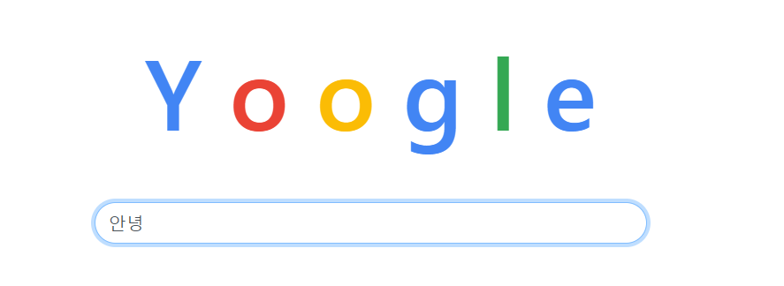

 | 을 검색하면



 | 으로 넘어간다!

